Übersichtskarte Los 15
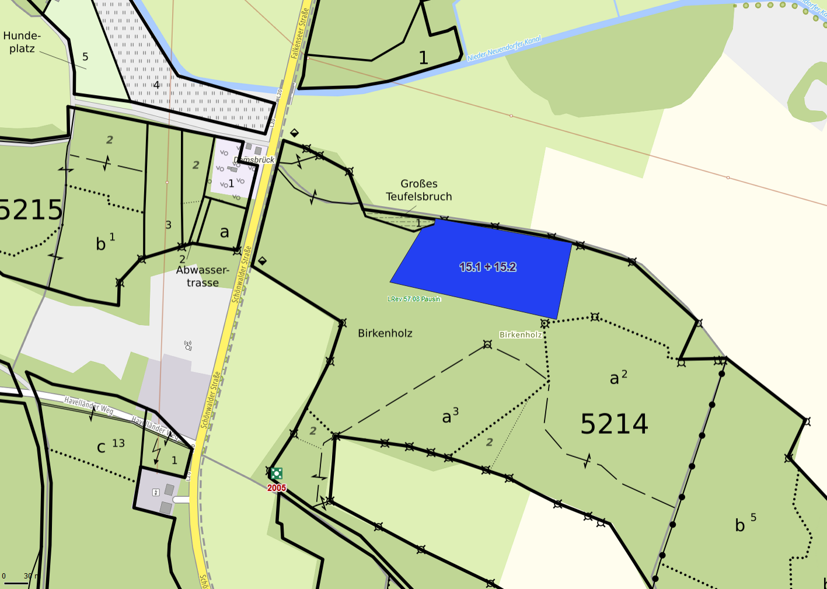
Übersichtskarte |  | Revier: | Pausin
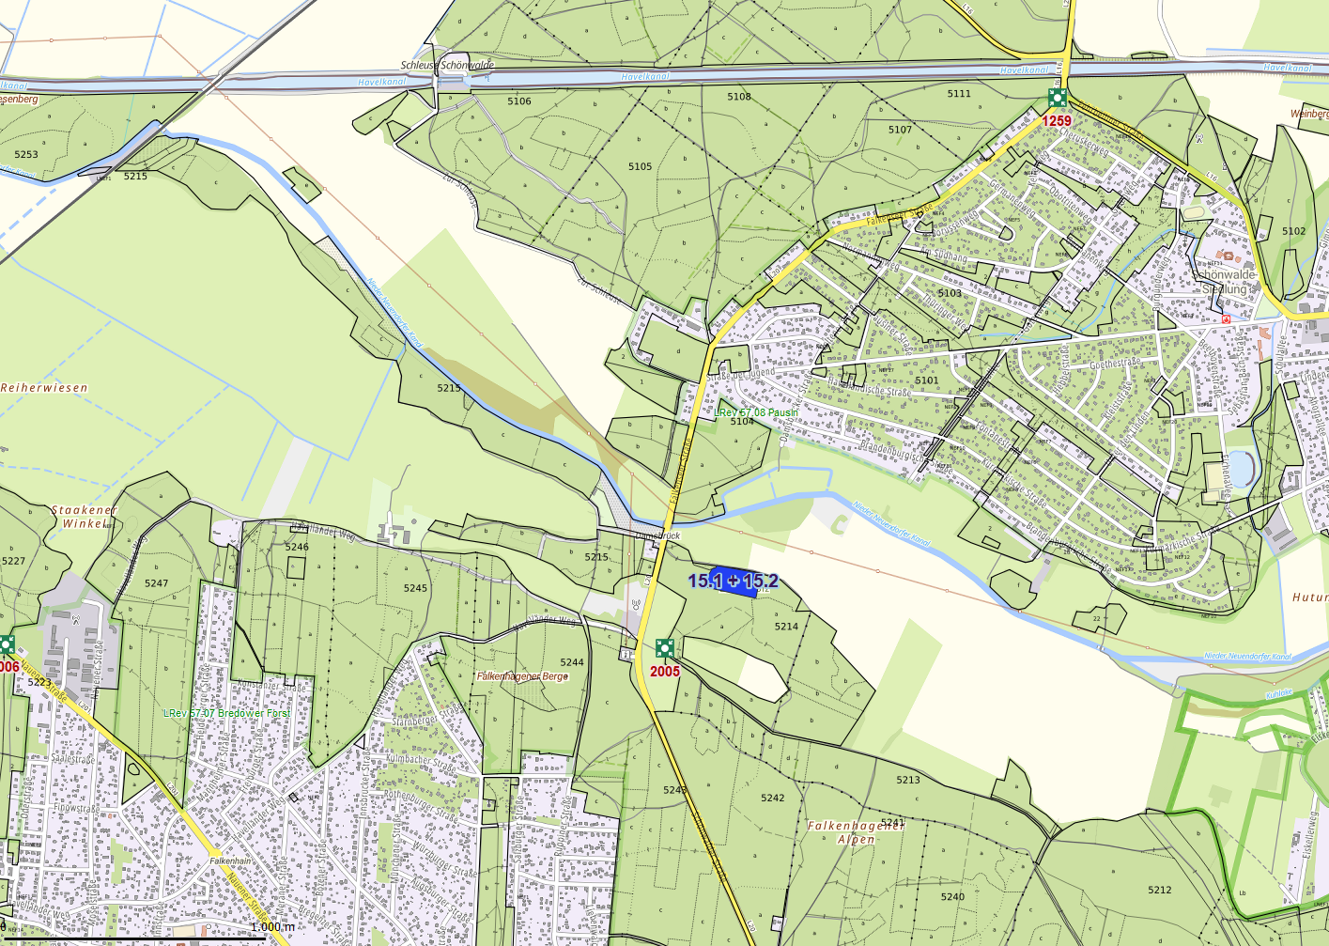

 | Rettungspunkt mit Nummer |  |  | Lage der Flächen
Detailkarte |  | Revier: |  | Los:

